Hoja1
ASUNTOS NIIF QUE DEBES SABER

NIC1 , párrafo 7 = NIIF 18, párrafo B87
Definicion de los Otros Resultados Integrales

 |  |  |  |  | Costo H |  | VR | Ajuste
 | Maquinaria |  |  |  | $
 | Costo |  |  |  | 900,000 | 100% | 2,100,000 | 1,200,000
 | Dep acum |  |  |  | 600,000 | 67% | 1,400,000 | 800,000
 | Valor en libros |  |  |  | 300,000 | 33% | 700,000

 | Tasador el VR es |  |  |  | 700,000

 | Ajuste (Excedente de Revaluación) |  |  |  | 400,000 | Ganancia potencial

 |  |  |  | D | H
 | PPE-Maquinaria -costo |  |  | 1,200,000
 | PPE-Maquinaria -dep acum |  |  |  | 800,000
 | ORI- Excedente de revaluación |  |  |  | 400,000
 | Tasa peruana |  |  |  | 29.50%
 |  |  |  | D | H
 | ORI- Excedente de revaluación |  |  | 118,000
 | Pasivo por IRD (NIC12) |  |  |  | 118,000

 | ORI- Excedente de revaluación |  |  |  | 282,000

 | Estado de resultados |  |  | $

 | Ventas |  |  | 900,000
 | Costo de venta |  |  | -350,000
 | Utilidad bruta |  |  | 550,000
 | Gasto de A/V |  |  | -90,000
 | Utilidad operativa |  |  | 460,000
 | Ingreso por arrenamiento |  |  | 100,000
 | Utilidad antes del financiamiento |  |  | 560,000
 | Gastos financieros |  |  | -67,200
 | Utilidad antes de impuestos |  |  | 492,800
 | Impuesto a la renta |  |  | -172,480
 | Utilidad neta |  |  | 320,320

 | Estado de los ORI |  |  | $

 | Utilidad neta |  |  | 320,320

 | ORI que no será reclasificado:
 | Excedente de revaluación |  |  | 400,000
 | (-) Impuesto a la renta |  |  | -118,000

 | Resultado integral del año |  |  | 602,320

ASUNTOS NIIF QUE DEBES SABER
NIC 2 INVENTARIOS
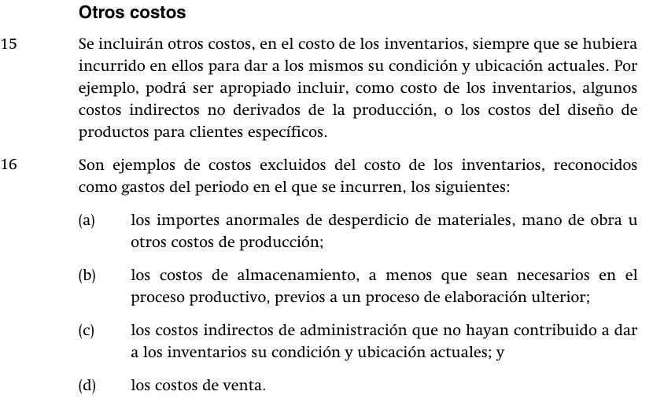

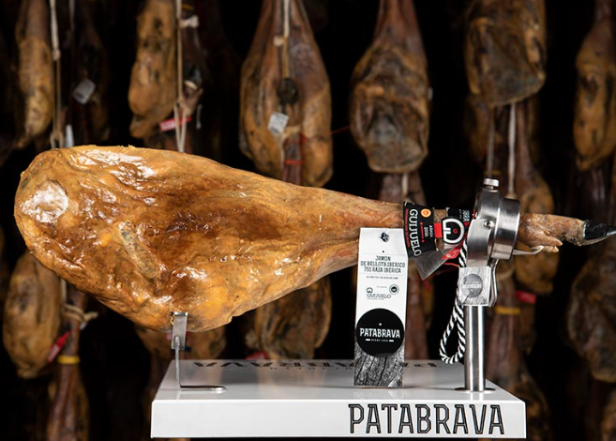

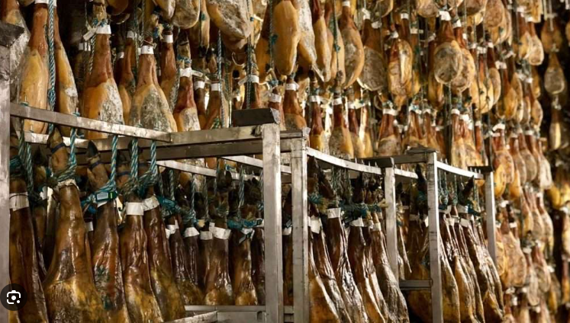

ASUNTOS NIIF QUE DEBES SABER
NIC 7 ESTADO DE FLUJOS DE EFECTIVO

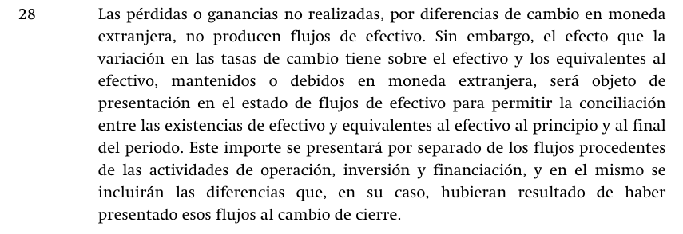

 |  |  |  | Bancos S/ | Banco USD | Banco USD
 |  |  |  |  |  | en S/
 | S.inicial |  |  | 1,000,000 | 150,000 | 525,000 | 3.500

 | Cobro a clientes |  |  | 10,000,000 | -
 | Pago a trabajadores |  |  | -2,800,000 | -
 | Pago a proveedores |  |  | -3,000,000 | -
 | Compró AF |  |  | -1,500,000 | -
 | Pago préstamos |  |  | -600,000 | -
 | Diferencia de cambio |  |  |  |  | 18,720

 | S Final |  |  | 3,100,000 | 150,000 | 543,720 | 3.625
 |  |  |  |  |  | 3,643,720
 |  |  |  | S/
 | Actividades de operación |  |  | 4,200,000
 | Actividades de inversión |  |  | -1,500,000
 | Actividades de financiamiento |  |  | -600,000
 | Diferencia de C del Efectivo USD |  |  | 18,720
 | Variacion del efectivo |  |  | 2,118,720

 | Saldo inicial del efectivo |  |  | 1,525,000
 | Saldo final del efectivo |  |  | 3,643,720 |  | -
 |  |  |  | -

ASUNTOS NIIF QUE DEBES SABER
NIC 8 POLITICAS CONTABLES …
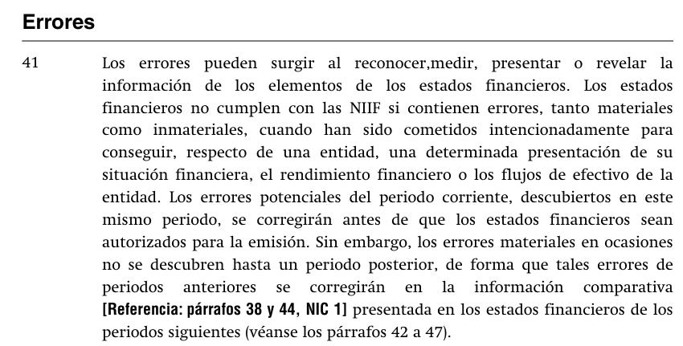

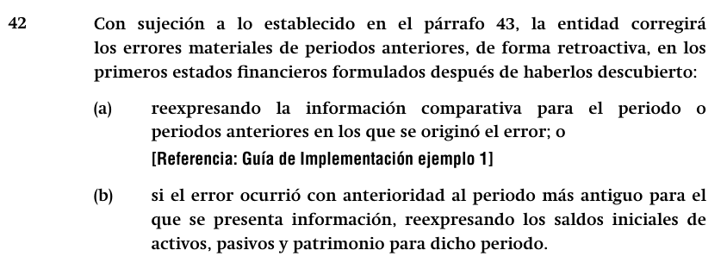

CORRECCION DE ERRORES
Errado |  |  | 30.09.2025 | 31.12.2024 | 31.12.2023
Maquinaria |  |  | $ | $ | $
Costo |  |  | 900,000 | 900,000 | 900,000
Depreciacion acumulada |  |  | -600,000 | -500,000 | -350,000
 |  |  | 300,000 | 400,000 | 550,000
Corregido |  |  | 30.09.2025 | 31.12.2024 | 31.12.2023
Maquinaria |  |  | $ | $ | $
Costo |  |  | - | - | -
Depreciacion acumulada |  |  | - | - | -
 |  |  | - | - | -

 |  |  |  | Reexpresar la IF 2024 |  | Reexpresar la IF 2023
 |  | 30.09.2025 | 30.09.2025 | 31.12.2024 | 31.12.2024 | 31.12.2023 | 31.12.2023
 |  | D | H | D | H | D | H
PPE- Costo |  |  | 900,000 |  | 900,000 |  | 900,000
PPE- Depreciación acumulada |  | 600,000 |  | 500,000 |  | 350,000
Gasto por depreciación |  |  | 100,000 |  | 150,000
Resultados acumulados |  | 400,000 |  | 550,000 |  | 550,000
 |  | 1,000,000 | 1,000,000 | 1,050,000 | 1,050,000 | 900,000 | 900,000

